使い方
★マクロを有効にして、入力支援を活用する方法

このExcel様式を開いた際に、セキュリティ警告と併せて「コンテンツの有効化」という選択ボタンが表示されます。
これをクリックすることで、マクロによる入力支援が作動するようになります。
※入力支援が必要ない場合については、コンテンツを有効化しないようにしてください。

なお、以下のような警告が表示された場合には、以下のとおり対応してください。

①一度、Excel様式を閉じてアイコン上で右クリックをし、プロパティを開く。 ②全般タブのセキュリティの項目について、「許可する」にチェックを付け、適⽤をクリック。 その後、再度Excel様式を開くと前⾴の操作ができるようになります。

また、「コンテンツの有効化」という選択ボタンが表示されない場合には、以下のとおり対応してください。（エクセルのバージョンによって、画面が異なる場合があります。）
①ファイルのオプションをクリックする。 ②「リボンのユーザー設定」で、「開発」に☑を入れて「OK」をクリックする。 ③②の操作をすると「開発」のタブが表れるため、「開発」をクリックし、「マクロのセキュリティ」をクリックする。 ④「警告して、VBAマクロを無効にする」を選択して「OK」をクリックする。
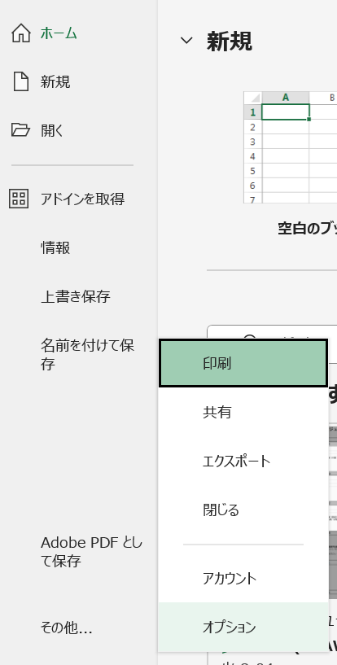
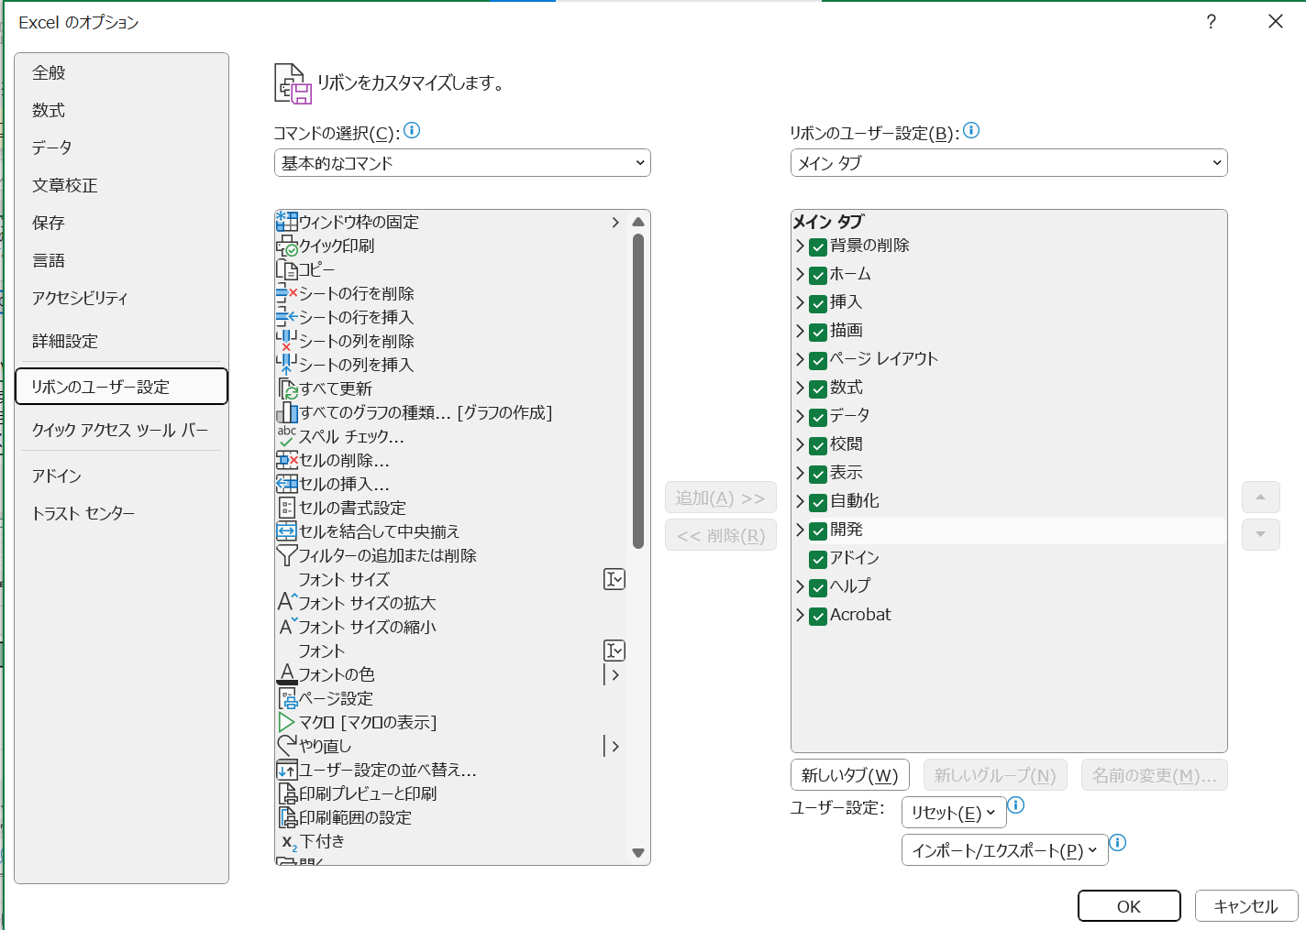

②

①

③

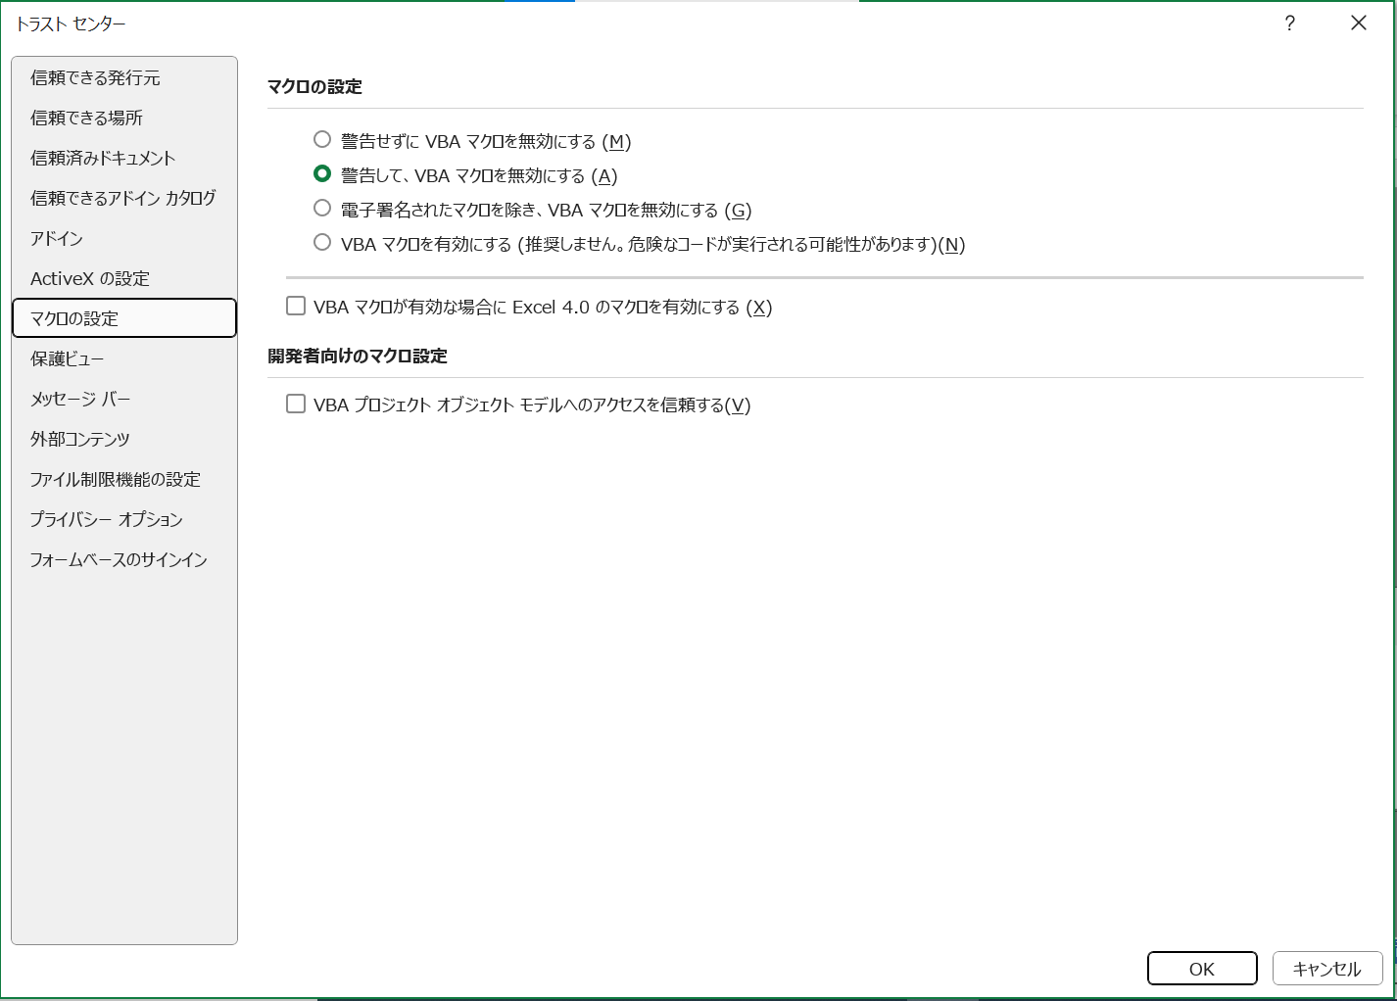

④

★セルの数式の変更や行の挿入をしたいが、ロックが掛けられていて編集できない場合

このExcel様式では、数式が組み込まれており、基本的に変更されることが想定されないセルにおいて、セルのロックが掛けられています。
数式の変更や行の挿入を行いたい場合には、以下のとおり作業をお願いします。
①
②
校閲タブを選択し、「シートの保護を解除」を選択。

金銭出納簿
領収書と同じ日付（実際に支払を行った日付）を記入してください。
構成員が立替払いを行ったものは、精算した日付を記入してください。
「分類」は、下部に記載の費目及び内容に該当するものを選択（プルダウンリスト）してください。
【R7変更点】
これまでの「購入・リース費」は「６ その他支出」に統合しました。
「区分」は以下を選択してください。
「農地維持」又は「資源向上（共同）」→ 「１」
「資源向上（長寿命化）」 → 「２」
区別ができない支出 → 「１」
領収書等の整理番号を記入してください。
※領収書は必ず保管してください。
※領収書はレシートでも構いません。（日付、店名が記入されていない場合は記入してください。また、感熱紙のレシートは、経年により文字が消えてしまうので、コピーも保管してください。）
※領収書は品名、規格、購入数量等も記入してもらうようにしてください。
・活動実施日を記入してください。（活動記録の日付と一致させてください。）
・活動実施日（プルダウンリスト）は、「活動記録」で記入した日付のみを選択できるよう設定しています。
購入した資材や日当等の内訳を具体的に記入してください。
オレンジ色着色箇所 ：入力してください。
灰色着色箇所 ：自動で入力されます。
※ 行の挿入等を行う場合は、「校閲」の「シート保護の解除」をクリックしてください。
※ 記載方法は印刷されません。
（様式第１－7号） |  |  |  |  |  |  |  |  |  | 農林水産省様式
【活動組織から市町村に提出するもの】 |  |  |  |  |  |  |  | 組織名：
 |  | 7 | 年度 多面的機能支払交付金 金銭出納簿 |  |  |  |  | ○○・・・・・・活動組織
★「分類」欄は、分類番号（１～８）から選択してください。
★「区分」欄には、農地維持・資源向上（共同）に係る収支は「１」を、資源向上（長寿命化）に係る収支は「２」を必ず入力してください。 区別ができない収支は「１」を記入してください。
★農地維持・資源向上（共同）の交付金を活用して資源向上（長寿命化）の活動を行った際の費用は、区分を「１」にし、「長寿命化への活用」欄に○を記入して ください。
★交付金交付前に活動資金を構成員が一時的に立て替えて会計口座へ繰り入れた場合は、収入欄にその立替額を記入してください。 また、返済の際は返済額をマイナスの収入として収入欄に記入し、一時的な立替額が収入/支出の合計に計上されないようにしてください。
日付 | 分類 | 内 容 | 区分 | 収入（円） | 支出（円） | 残高（円） | 領収書 等番号 | 活動 実施日 | 備考 | 長寿命化への活用
 |  |  |  |  |  | 0

 |  | この線より上に行を挿入してください。
合 計
※領収書は、通し番号を記入した上で、必ず保管しておいてください。

【集計】 | 1 | 農地維持・資源向上（共同）（円） |  |  | 【集計】 | 2 | 資源向上（長寿命化）（円）
項目 |  | 金額 |  |  | 項目 |  | 金額
 |  | 収入 | 支出 |  |  |  | 収入 |  | 支出
１.前年度持越 |  | 0 |  |  | １.前年度持越 |  | 0 |  | 0
２.交付金 |  | 0 |  |  | ２.交付金 |  | 0 |  | 0
３.利子等 |  | 0 |  |  | ３.利子等 |  | 0 |  | 0
４.日当 |  |  | 0 |  | ４.日当 |  | 0 |  | 0
５.外注費 |  |  | 0 |  | ５.外注費 |  | 0 |  | 0
６.その他支出 |  |  | 0 |  | ６.その他支出 |  | 0 |  | 0
７.返還 |  |  | 0 |  | ７.返還 |  | 0 |  | 0
次年度への持越（残高） |  |  | 0 |  | 次年度への持越（残高） |  | 0 |  | 0
合 計 |  | 0 | 0 |  | 合 計 |  | 0 |  | 0

※「分類」には、下表を参考に該当する費目の番号を記入します。（他組織との交付金のやりとりがある場合は、その旨を備考欄に記載）
番号 | 費目 | 内 容 （例）
1 | 前年度持越 | 前年度からの持越金
2 | 交付金 | 農地維持支払交付金、資源向上支払交付金（共同）、資源向上支払交付金（長寿命化）、他の活動組織からの融通額・返還額
3 | 利子等 | 利子等、構成員による活動資金の立替金
4 | 日当 | 活動参加者に対して支払った日当

5 | 外注費 | 補修・更新等の工事等（調査、設計、測量、試験等を含む）に係る建設業者等への外注費、事務の外注費など
6 | その他支出 | 「４ 日当」、「5 外注費」以外の支出 具体的には、 ・資材（砕石、砂利、ｾﾒﾝﾄなど）の購入費、活動に必要な機械（草刈り機など）の購入費、パソコンなどのリース費、車両、機械等の借り上げ費、花の種、苗代など ・技術指導等のために外部から招く専門家等への謝金、活動に係る旅費、保険料、文具代及び光熱費の費用、アルバイト等への賃金、草刈り機や車の燃料代、役員報酬、お茶代、加算措置「環境負荷低減の取組に係る支援」の取組を実施する農業者に対する配分など
7 | 返還 | 返還金、他の活動組織への融通額・返還額

【選択肢】
変更禁止
 |  |  |  |  |  |  |  |  |  |  |  |  |  | 活動記録で選択された取組番号から、区分、項目、取組を自動入力するための表 |  |  |  |  | 実施回数のカウント | ←活動記録に取組番号が入力された回数をカウントし、これをもとに実施状況報告書の「実施欄」の○、×を判定しています。 | 都道府県の要綱基本方針において取組を追加した場合の設定方法（県の担当者が作業してください）
A.■か□ | B.○か空白 | C.○か－か× | D.農村環境保全活動のテーマ | E.高度な保全活動 | F.施設（長寿命化） |  |  |  | G.単位 | H.構成員一覧の分類 | I.金銭出納簿の区分 | J.金銭出納簿の収支の分類 | プルダウン用 | 番号 | 支払区分 | 活動項目 |  | 取組 |  |  | 要綱基本方針において取組を追加した場合、以下の方法により修正することができます。
■ | ○ | ○ | 生態系保全 | 循環かんがいによる水質保全 | 水路 | 61 水路の補修 | 62 水路の更新等 |  | km | １.農業者個人 | 1 | １.前年度持越 | ○ | 200 | - | 事務処理 | 事務処理 | 200 事務処理 |  |  | ●共通：活動記録で、追加した取組番号を入力できるようにする
□ |  | － | 水質保全 | 浄化水路による水質保全 | 農道 | 63 農道の補修 | 64 農道の更新等 |  | 箇所 | ２.農事組合法人 | 2 | ２.交付金 | ○ | 300 | - | 会議 | 会議 | 300 会議 |  |  | １）「取組番号早見表シート」及び「取組番号シート」に番号、支払区分、活動項目、取組を追加する。
 |  | × | 景観形成・生活環境保全 | 地下水かん養 | ため池 | 65 ため池の補修 | 66 ため池（附帯施設）の更新等 |  |  | ３.営農組合 |  | ３.利子等 |  |  |  |  |  |  |  |  | ２）「選択肢」シートのP列～T列の74行以降に行を挿入し、追加した取組番号、支払区分、活動項目、取組を入力する。
 |  |  | 水田貯留・地下水かん養 | 持続的な水管理 |  |  |  |  |  | ４.その他の農業者団体 |  | ４.日当 | #REF! | 1 | 農地維持 | 点検・計画策定 | 点検 | 1 点検 | #REF! |  | ３）「選択肢」シートU列の74行以降にU73セル（活動記録に入力された回数のカウントを行う数式）をコピーする。
独自の取組を選択できるようにする場合は、水色のセルに追加する施設名（農用地等）を追加し、黄色のセルに100番以降の番号、項目名等を追加してください。
 |  |  | 資源循環 | 土壌流出防止 |  |  |  |  |  | ５.農業者以外個人 |  | ５.外注費 | #REF! | 2 | 農地維持 | 点検・計画策定 | 計画策定 | 2 年度活動計画の策定 | #REF! |  | （この作業により、活動記録に取組番号が入力された回数がＰ列に入力され、これをもとに実施状況報告書の「実施欄」の○、×を判定します。）
 |  |  |  | 生物多様性の回復 |  |  |  |  |  | ６.自治会 |  | ６.その他支出 | ○ | 3 | 農地維持 | 研修 | 研修 | 3 事務・組織運営等に関する研修、機械の安全使用に関する研修 | #REF!
組織の方は、このシートの内容を変更しないでください。
 |  |  |  | 水環境の回復 |  |  |  |  |  | ７.女性会 |  | ７.返還 | #REF! | 4 | 農地維持 | 実践活動 | 農用地 | 4 遊休農地発生防止のための保全管理 | #REF! |  | ●農村環境保全活動、多面的機能の増進を図る活動、長寿命化のための活動を追加する場合は以下の設定を行う
 |  |  |  | 持続的な畦畔管理 |  |  |  |  |  | ８.子供会 |  |  | #REF! | 5 | 農地維持 | 実践活動 | 農用地 | 5 畦畔・法面・防風林の草刈り | #REF! |  | ①農村環境保全活動の項目を追加する場合
 |  |  |  | 専門家の指導 |  |  |  |  |  | ９.土地改良区 |  |  | ○ | 6 | 農地維持 | 実践活動 | 農用地 | 6 鳥獣害防護柵等の保守管理 | #REF! |  | 活動計画書３（２）１）で実践活動を選択する際に、追加した項目を選択できるようにする
 |  |  |  |  |  |  |  |  |  | 10.JA |  |  | #REF! | 7 | 農地維持 | 実践活動 | 水路 | 7 水路の草刈り | #REF! |  | １）「選択肢」シートのV列の「50 地域資源の活用・資源循環活動（資源循環）」の下に取組名を入力する。
 |  |  |  |  |  |  |  |  |  | 11.学校・PTA |  |  | #REF! | 8 | 農地維持 | 実践活動 | 水路 | 8 水路の泥上げ | #REF! |  | このとき、「●共通」で入力した取組名と同じになるように注意してください。
 |  |  |  |  |  |  |  |  |  | 12.NPO |  |  | ○ | 9 | 農地維持 | 実践活動 | 水路 | 9 水路附帯施設の保守管理 | #REF! |  | ２）「数式」タブの「名前の管理」を選択し、リストの中から「K.農村環境保全活動」を選択し、「参照範囲」の右のアイコンをクリック
 |  |  |  |  |  |  |  |  |  | 13.その他の農業者以外団体 |  |  | #REF! | 10 | 農地維持 | 実践活動 | 農道 | 10 農道の草刈り | #REF! |  | ３）参照範囲に追加した取組を含むよう範囲を選択し直し、確定する。
 |  |  |  |  |  |  |  |  |  |  |  |  | ○ | 11 | 農地維持 | 実践活動 | 農道 | 11 農道側溝の泥上げ | #REF!
N.月 | O.環境負荷低減の取組 | 作物 |  |  |  |  | P.時間 | Q.チェック |  |  |  |  | ○ | 12 | 農地維持 | 実践活動 | 農道 | 12 路面の維持 | #REF! |  | ②多面的機能の増進を図る活動の項目を追加する場合
1 | 長期中干し | 水稲 |  |  |  |  | 0.5 | ☑ |  |  |  |  | #REF! | 13 | 農地維持 | 実践活動 | ため池 | 13 ため池の草刈り | #REF! |  | ②-1 活動計画書３（２）２）で都道府県、市町村が認める具体的な活動の内容を入力できるようにする
2 | 冬期湛水 | 水稲 |  |  |  |  | 1 | □ |  |  |  |  | ○ | 14 | 農地維持 | 実践活動 | ため池 | 14 ため池の泥上げ | #REF! |  | １）「活動計画書」シートの147行目の「59 都道府県、市町村が特に認める活動」の下に行を挿入し、取組名を入力する。
3 | 夏期湛水 | 野菜 | イモ類 | 麦類 | 豆類 | なたね類 | 1.5 |  |  |  |  |  | ○ | 15 | 農地維持 | 実践活動 | ため池 | 15 ため池附帯施設の保守管理 | #REF! |  | このとき、「●共通」で入力した取組名と同じになるように注意してください。
4 | 中干し延期 | 水稲 |  |  |  |  | 2 |  |  |  |  |  | ○ | 16 | 農地維持 | 実践活動 | 共通 | 16 異常気象時の対応 | #REF! |  | ２）報告書においても同様に活動項目「59 都道府県、市町村が特に認める活動」の下に行を挿入して取組名を入力し、 「計画」「実施」欄については、「59 都道府県、市町村が特に認める活動」の「計画」「実施」欄にある数式をコピーする。
5 | 江の設置_作溝実施 | 水稲 |  |  |  |  | 2.5 |  |  |  |  |  | #REF! | 17 | 農地維持 | 推進活動 | 推進活動 | 17 農業者の検討会の開催 | #REF!
6 | 江の設置_作溝未実施 | 水稲 |  |  |  |  | 3 |  |  |  |  |  | #REF! | 18 | 農地維持 | 推進活動 | 推進活動 | 18 農業者に対する意向調査、現地調査 | #REF!
7 |  |  |  |  |  |  | 3.5 |  |  |  |  |  | #REF! | 19 | 農地維持 | 推進活動 | 推進活動 | 19 不在村地主との連絡体制の整備等 | #REF! |  | ②-2 活動計画書４（１）の加算措置の適用条件の確認ができるようにする
8 |  |  |  |  |  |  | 4 |  |  |  |  |  | #REF! | 20 | 農地維持 | 推進活動 | 推進活動 | 20 集落外住民や地域住民との意見交換等 | #REF! |  | 「加算措置（みどり加算以外）」シートの「多面的機能の更なる増進に向けた活動への支援」の適用条件の確認欄についても同様に
9 |  |  |  |  |  |  | 4.5 |  |  |  |  |  | #REF! | 21 | 農地維持 | 推進活動 | 推進活動 | 21 地域住民等に対する意向調査等 | #REF! |  | 「59 都道府県、市町村が特に認める活動」の下に行を挿入し、取組名を入力する。
10 |  |  |  |  |  |  | 5 |  |  |  |  |  | #REF! | 22 | 農地維持 | 推進活動 | 推進活動 | 22 有識者等による研修会、検討会の開催 | #REF! |  | 「本事業計画の活動」の欄については、「59 都道府県、市町村が特に認める活動」の欄にある数式をコピーする。
11 |  |  |  |  |  |  | 5.5 |  |  |  |  |  | #REF! | 23 | 農地維持 | 推進活動 | 推進活動 | 23 その他 | #REF!
12 |  |  |  |  |  |  | 6 |  |  |  |  |  | #REF! | 24 | 共同 | 機能診断・計画策定 | 機能診断 | 24 農用地の機能診断 | #REF! |  | ③長寿命化の項目を追加する場合
 |  |  |  |  |  |  | 6.5 |  |  |  |  |  | #REF! | 25 | 共同 | 機能診断・計画策定 | 機能診断 | 25 水路の機能診断 | #REF! |  | 活動計画書３（３）で実践活動を選択する際に、追加した項目を選択できるようにする
 |  |  |  |  |  |  | 7 |  |  |  |  |  | #REF! | 26 | 共同 | 機能診断・計画策定 | 機能診断 | 26 農道の機能診断 | #REF! |  | １）対象施設を追加する場合は、「選択肢」シートのF6セルに追加する対象施設名を入力する。
 |  |  |  |  |  |  | 7.5 |  |  |  |  |  | #REF! | 27 | 共同 | 機能診断・計画策定 | 機能診断 | 27 ため池の機能診断 | #REF! |  | 次に、水路を対象とした取組であればH3セルより右のセルに、農道を対象とした取組であればH4セルより右のセルに、といった要領で番号と取組名
 |  |  |  |  |  |  | 8 |  |  |  |  |  | #REF! | 28 | 共同 | 機能診断・計画策定 | 計画策定 | 28 年度活動計画の策定 | #REF! |  | を入力する。このとき、「●共通」で入力した取組名と同じになるように注意してください。
 |  |  |  |  |  |  | 8.5 |  |  |  |  |  | ○ | 29 | 共同 | 研修 | 研修 | 29 機能診断・補修技術等に関する研修 | #REF! |  | ２）新たに対象施設を追加した場合は、その施設名を名称とし、参照範囲を「G6:J6」とした名前を定義する。
 |  |  |  |  |  |  | 9 |  |  |  |  |  | ○ | 30 | 共同 | 実践活動 | 農用地 | 30 農用地の軽微な補修等 | #REF!
 |  |  |  |  |  |  | 9.5 |  |  |  |  |  | ○ | 31 | 共同 | 実践活動 | 水路 | 31 水路の軽微な補修等 | #REF!
 |  |  |  |  |  |  | 10 |  |  |  |  |  | ○ | 32 | 共同 | 実践活動 | 農道 | 32 農道の軽微な補修等 | #REF!
 |  |  |  |  |  |  | 10.5 |  |  |  |  |  | ○ | 33 | 共同 | 実践活動 | ため池 | 33 ため池の軽微な補修等 | #REF!
 |  |  |  |  |  |  | 11 |  |  |  |  |  | #REF! | 34 | 共同 | 計画策定 | 生態系保全 | 34 生物多様性保全計画の策定 | #REF!
 |  |  |  |  |  |  | 11.5 |  |  |  |  |  | #REF! | 35 | 共同 | 計画策定 | 水質保全 | 35 水質保全計画、農地保全計画の策定 | #REF!
 |  |  |  |  |  |  | 12 |  |  |  |  |  | #REF! | 36 | 共同 | 計画策定 | 景観形成・生活環境保全 | 36 景観形成計画、生活環境保全計画の策定 | #REF!
 |  |  |  |  |  |  |  |  |  |  |  |  | #REF! | 37 | 共同 | 計画策定 | 水田貯留・地下水かん養 | 37 水田貯留計画、地下水かん養計画の策定 | #REF! | 活動計画書、実施状況報告書のプルダウン選択用
 |  |  |  |  |  |  |  |  |  |  |  |  | #REF! | 38 | 共同 | 計画策定 | 資源循環 | 38 資源循環計画の策定 | #REF! | Ｋ.農村環境保全活動
 |  |  |  |  |  |  |  |  |  |  |  |  | #REF! | 39 | 共同 | 実践活動 | 生態系保全 | 39 生物の生息状況の把握（生態系保全） | #REF! | 39 生物の生息状況の把握（生態系保全）
 |  |  |  |  |  |  |  |  |  |  |  |  | #REF! | 40 | 共同 | 実践活動 | 生態系保全 | 40 外来種の駆除（生態系保全） | #REF! | 40 外来種の駆除（生態系保全）
 |  |  |  |  |  |  |  |  |  |  |  |  | #REF! | 41 | 共同 | 実践活動 | 生態系保全 | 41 その他（生態系保全） | #REF! | 41 その他（生態系保全）
 |  |  |  |  |  |  |  |  |  |  |  |  | #REF! | 42 | 共同 | 実践活動 | 水質保全 | 42 水質モニタリングの実施・記録管理（水質保全） | #REF! | 42 水質モニタリングの実施・記録管理（水質保全）
 |  |  |  |  |  |  |  |  |  |  |  |  | #REF! | 43 | 共同 | 実践活動 | 水質保全 | 43 畑からの土砂流出対策（水質保全） | #REF! | 43 畑からの土砂流出対策（水質保全）
 |  |  |  |  |  |  |  |  |  |  |  |  | #REF! | 44 | 共同 | 実践活動 | 水質保全 | 44 その他（水質保全） | #REF! | 44 その他（水質保全）
 |  |  |  |  |  |  |  |  |  |  |  |  | #REF! | 45 | 共同 | 実践活動 | 景観形成・生活環境保全 | 45 植栽等の景観形成活動（景観形成・生活環境保全） | #REF! | 45 植栽等の景観形成活動（景観形成・生活環境保全）
 |  |  |  |  |  |  |  |  |  |  |  |  | #REF! | 46 | 共同 | 実践活動 | 景観形成・生活環境保全 | 46 施設等の定期的な巡回点検・清掃（景観形成・生活環境保全） | #REF! | 46 施設等の定期的な巡回点検・清掃（景観形成・生活環境保全）
 |  |  |  |  |  |  |  |  |  |  |  |  | #REF! | 47 | 共同 | 実践活動 | 景観形成・生活環境保全 | 47 その他（景観形成・生活環境保全） | #REF! | 47 その他（景観形成・生活環境保全）
 |  |  |  |  |  |  |  |  |  |  |  |  | #REF! | 48 | 共同 | 実践活動 | 水田貯留・地下水かん養 | 48 水田の貯留機能向上活動（水田貯留機能増進・地下水かん養） | #REF! | 48 水田の貯留機能向上活動（水田貯留機能増進・地下水かん養）
 |  |  |  |  |  |  |  |  |  |  |  |  | #REF! | 49 | 共同 | 実践活動 | 水田貯留・地下水かん養 | 49 地下水かん養活動、水源かん養林の保全（水田貯留機能増進・地下水かん養） | #REF! | 49 地下水かん養活動、水源かん養林の保全（水田貯留機能増進・地下水かん養）
 |  |  |  |  |  |  |  |  |  |  |  |  | #REF! | 50 | 共同 | 実践活動 | 資源循環 | 50 地域資源の活用・資源循環活動（資源循環） | #REF! | 50 地域資源の活用・資源循環活動（資源循環）
 |  |  |  |  |  |  |  |  |  |  |  |  | #REF! | 51 | 共同 | 啓発・普及 | 啓発・普及 | 51 啓発・普及活動 | #REF!
独自の取組を選択できるようにする場合は、この下に100番以降の番号、項目名等を追加してください。
 |  |  |  |  |  |  |  |  |  |  |  |  | #REF! | 52 | 共同 | 増進活動 | 増進活動 | 52 遊休農地の有効活用 | #REF!
 |  |  |  |  |  |  |  |  |  |  |  |  | #REF! | 53 | 共同 | 増進活動 | 増進活動 | 53 鳥獣被害防止対策及び環境改善活動の強化 | #REF!
 |  |  |  |  |  |  |  |  |  |  |  |  | #REF! | 54 | 共同 | 増進活動 | 増進活動 | 54 地域住民による直営施工 | #REF!
 |  |  |  |  |  |  |  |  |  |  |  |  | #REF! | 55 | 共同 | 増進活動 | 増進活動 | 55 防災・減災力の強化 | #REF!
 |  |  |  |  |  |  |  |  |  |  |  |  | #REF! | 56 | 共同 | 増進活動 | 増進活動 | 56 農村環境保全活動の幅広い展開 | #REF!
以下の活動は、便宜上、ハイフンを除いた数字で入力することも可能です。
「58-2 広域活動組織における活動支援班の設置及び活動の実施」 →582
「58-3 水管理を通じた環境負荷低減活動の強化」 →583
その場合、Q64,Q65をそれぞれ「582」、「583」に修正してください。
 |  |  |  |  |  |  |  |  |  |  |  |  | #REF! | 57 | 共同 | 増進活動 | 増進活動 | 57 やすらぎ・福祉及び教育機能の活用 | #REF!
 |  |  |  |  |  |  |  |  |  |  |  |  | #REF! | 58 | 共同 | 増進活動 | 増進活動 | 58 農村文化の伝承を通じた農村コミュニティの強化 | #REF!
 |  |  |  |  |  |  |  |  |  |  |  |  | #REF! | 58-2 | 共同 | 増進活動 | 増進活動 | 58-2 広域活動組織における活動支援班による活動の実施 | #REF!
 |  |  |  |  |  |  |  |  |  |  |  |  | #REF! | 58-3 | 共同 | 増進活動 | 増進活動 | 58-3 水管理を通じた環境負荷低減活動の強化 | #REF!
 |  |  |  |  |  |  |  |  |  |  |  |  | #REF! | 59 | 共同 | 増進活動 | 増進活動 | 59 都道府県、市町村が特に認める活動 | #REF!
 |  |  |  |  |  |  |  |  |  |  |  |  | #REF! | 60 | 共同 | 増進活動 | 増進活動 | 60 広報活動・農村関係人口の拡大 | #REF!
 |  |  |  |  |  |  |  |  |  |  |  |  | #REF! | 61 | 長寿命化 | 実践活動 | 水路 | 61 水路の補修 | #REF!
 |  |  |  |  |  |  |  |  |  |  |  |  | #REF! | 62 | 長寿命化 | 実践活動 | 水路 | 62 水路の更新等 | #REF!
 |  |  |  |  |  |  |  |  |  |  |  |  | #REF! | 63 | 長寿命化 | 実践活動 | 農道 | 63 農道の補修 | #REF!
 |  |  |  |  |  |  |  |  |  |  |  |  | #REF! | 64 | 長寿命化 | 実践活動 | 農道 | 64 農道の更新等 | #REF!
 |  |  |  |  |  |  |  |  |  |  |  |  | #REF! | 65 | 長寿命化 | 実践活動 | ため池 | 65 ため池の補修 | #REF!
 |  |  |  |  |  |  |  |  |  |  |  |  | #REF! | 66 | 長寿命化 | 実践活動 | ため池 | 66 ため池（附帯施設）の更新等 | #REF!
 |  |  |  |  |  |  |  |  |  |  |  |  | ○
 |  |  |  |  |  |  |  |  |  |  |  |  | ○
 |  |  |  |  |  |  |  |  |  |  |  |  | ○
 |  |  |  |  |  |  |  |  |  |  |  |  | ○
 |  |  |  |  |  |  |  |  |  |  |  |  | ○
 |  |  |  |  |  |  |  |  |  |  |  |  | ○
 |  |  |  |  |  |  |  |  |  |  |  |  | ○
 |  |  |  |  |  |  |  |  |  |  |  |  | ○
 |  |  |  |  |  |  |  |  |  |  |  |  | ○
 |  |  |  |  |  |  |  |  |  |  |  |  | ○
 |  |  |  |  |  |  |  |  |  |  |  |  | ○
 |  |  |  |  |  |  |  |  |  |  |  |  | ○
 |  |  |  |  |  |  |  |  |  |  |  |  | ○
 |  |  |  |  |  |  |  |  |  |  |  |  | ○
 |  |  |  |  |  |  |  |  |  |  |  |  | ○
 |  |  |  |  |  |  |  |  |  |  |  |  | ○
 |  |  |  |  |  |  |  |  |  |  |  |  |  |  |  | この線より上に行を挿入してください。
活動記録に独自の取組を選択できるようにする場合は、黒い線より上に行挿入し、F列～J列に100番以降の番号、項目名等を追加してください。

 |  |  |  |  |  |  |  |  |  |  |  |  |  | P列に○がついている項目のみを抽出

